상품제안서
25년 세바고포켓 양장 다이어리 25절 | 상품코드: F29404

 |  |  |  |  |  |  | 02-412-0044 | www.easy1.co.kr
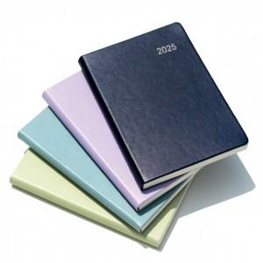 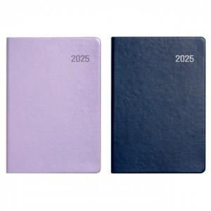 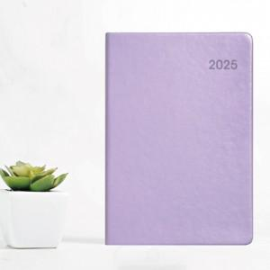

【상세/제작정보】 | 박인쇄 및 삽지추가시 별도문의

【인쇄/포장옵션】 | / 포장불가능

【공급단가】 | 수량 | 50~ | 100~ | 500~ | 1,000~ | 2,000~
*VAT별도 | 단가 | 7,800원 | 7,680원 | 7,500원 | 7,200원 | 6,900원

【상품 URL】 | http://www.easy1.co.kr/src/goods_detail.php?gdno=29404

